Накладная-№3
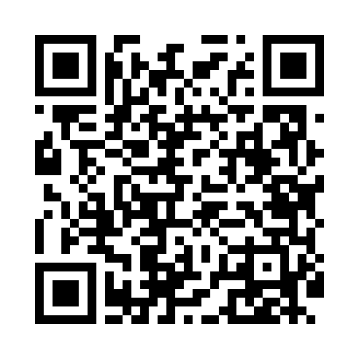
Номер товарно-транспортной накладной: |  |  | Торговый представитель: Amriyev Muhammad
Поставщик: Toshkent falcon fly 2 |  |  | Телефон торгового представителя: +998972880505
Дата отгрузки: 03.01.2026 |  |  | Контрагент: """" Klient
Дата консигнации: |  |  | Адрес:
Доставщик: |  |  | Телефон:
Телефон доставщика:
Время заказа: 03.01.2026 11:56:44
№ | Штрих-код | Название товаров (работ,услуг) | Количество | Количество в кейсе | Цена | Сумма
 |  |  | 5 |  |  | 19.2
1 | 6665202102996 | Тарелка керамические CZT18-128 12"round plate 30.2*30.2*2.5cmPorcelain1230g XP-13-34 | 2 | 2 шт. | 6.30 | 12.60
2 | 6665202057821 | Тарелка керамические CZT18-03 8"dinner plate 20.3*20.3*2cm Porcelain 534g XP-13-20 | 3 | 3 шт. | 2.20 | 6.60
Итого: 19.2$|->UZS: 240,000.00

